Introduction
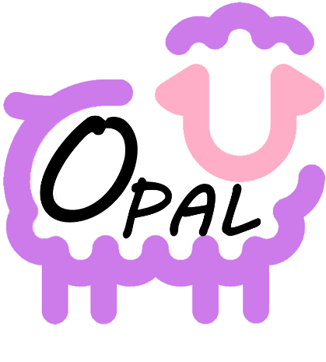 OPAL - Monitorage du statut antioxydant des ovins complémentés en plantes aromatiques locales
1.1 Inventaire des cultures de PPAM cultivables en Auvergne-Rhône-Alpes et leur teneur en molécules antioxydantes - Matériel supplémentaire
L'onglet suivant a servi à mieux construire les paramètres de l’expérimentation qui sera menée dans les fermes participantes, et notamment les doses de plantes qui seront testées afin d'étudier leur éventuel effet antioxydant. Les critères de sélection des études étaient les suivants : - Plantes incluses : Cassis (Ribes nigrum L.), Mélisse (Melissa officinalis L.), Origan (Origanum vulgare L.), Romarin (Salvia rosmarinus Spenn. = Rosmarinus officinalis L.), Thym (Thymus vulgaris L.) - Seuls les extraits de plantes ou les plantes brutes (plante entière, partie de plante) ont été inclus. Les huiles essentielles n'ont pas été examinées car elles n'étaient pas étudiées dans le projet Opal. - Etudes portant sur des mammifères, si possibles des ruminants, ou éventuellement des volailles. Le lien vers la publication source renvoie, autant que possible, vers les textes en accès libre des études scientifiques. Tableur réalisé par Annabelle Bergoënd, iteipmai, publié en mars 2026

